Sheet 1
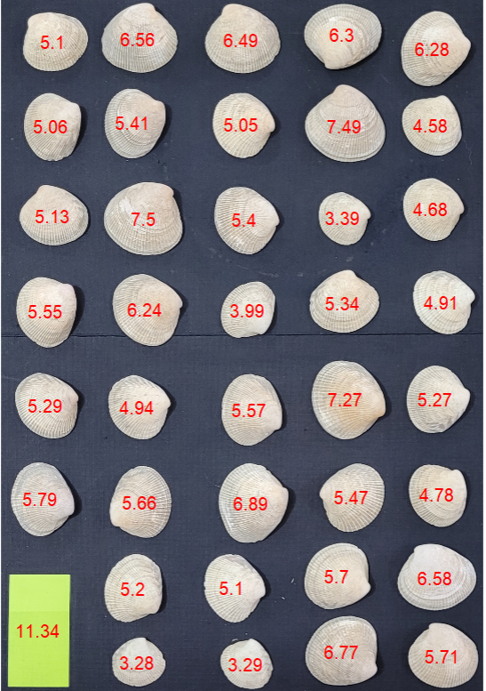
AreaCor | Peso
6.56 | 2.904 | 2.924
6.49 | 3.037 | 3.057
6.30 | 2.734 | 2.736
6.28 | 2.751 | 2.758
5.10 | 2.001 | 1.995
7.49 | 3.838
5.41 | 2.438
5.06 | 1.955
5.05 | 1.997
4.58 | 1.491
4.68 | 1.506
7.50 | 3.833
5.13 | 2.196
5.40 | 2.086
3.39 | 0.944
5.34 | 1.973 | 1.975
4.91 | 1.694 | 1.7
6.24 | 2.755 | 1.698
5.55 | 2.817 | 2.833
3.99 | 1.317 | 1.33
7.27 | 3.25
5.27 | 1.595
5.29 | 2.187
5.57 | 1.979
4.94 | 1.876
5.79 | 2.328
6.89 | 2.843
5.47 | 2.018
4.78 | 1.592
5.66 | 2.077
5.70 | 1.931
6.58 | 2.758
5.20 | 1.459
5.10 | 1.583
6.77 | 2.473
5.71 | 1.995
3.28 | 0.707
3.29 | 0.699

